PROVENCE-ALPES-COTE D'AZUR
"Tableau des équivalences de production du SDREA Provence Alpes Cote d'Azur du 15 décembre 2025" Pour application des dispositions de l'article L.333-2 du CRPM"
Libellé production | Surface ou nombre de têtes/CM/Ruches | Surface pondérée (ha) | Unité | Surface équivalent à 1 ha de surface pondérée | Coefficient multiplicateur pour 1 unité (1ha ou 1 tête)
Grandes cultures et polyélevage (céréales, oléoprotéaginaux, cultures industrielles, semences, riz et jachères) |  | 0 | ha |  | 1
Lavande, lavandin, sauge sec (non irrigable) |  | 0 | ha |  | 1
Lavande, lavandin, sauge irrigable |  | 0 | ha |  | 1.3
Tabac, Chanvre, Houblon |  | 0 | ha |  | 5
Prairie zone AOC foin de Crau |  | 0 | ha |  | 2
Prairies permanente, temporaire ou artificielle (Hors AOC foin de Crau) sec (non irrigable) |  | 0 | ha |  | 0.5
Prairies permanente, temporaire ou artificielle (Hors AOC foin de Crau) irrigable |  | 0 | ha |  | 1
Parcours ou Estive individuels |  | A calculer manuellement | ha |  | 0,5 x CDPB | CDPB : coefficient de surface admnisible pour les droits à paiement de base (DPB) permettant de déterminer la surface admnisible (tenant compte du prorata de la zone de densité homogène ZDH) du registre parcellaire graphique télépac pour les DPB soit :
Parcours ou Estive Collectifs |  | A calculer manuellement | ha |  | 0,5 x CDPB x A
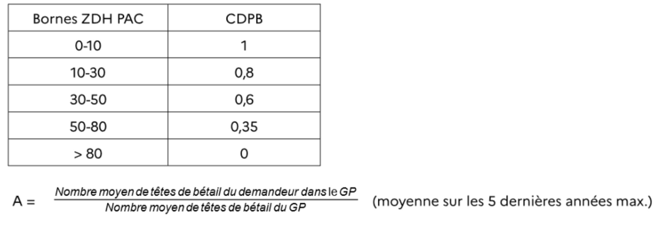
Fruit à pépins, fruits à noyaux, canne de Provence, mimosa, eucalyptus, autres productions (hors oléiculture, trufficulture et grenade) |  | 0 | ha |  | 3.5
Fruits à coque(s) (noix, amandes, noisettes, pistaches…) |  | 0 | ha |  | 5
Agrumes |  | 0 | ha |  | 6.5
Oléiculture et trufficulture sec (non irrigable) |  | 0 | ha |  | 3
Oléiculture et trufficulture Irrigable |  | 0 | ha |  | 4
Grenade |  | 0 | ha |  | 6.5
Baies et petits fruits rouges plein air (hors fraise) |  | 0 | ha |  | 17
Baies et petits fruits rouges sous abri (hors fraise) |  | 0 | ha |  | 42
Cultures légumières de plein champs à forte valeur ajoutée : asperges et fraises uniquement |  | 0 | ha |  | 8
Cultures légumières de plein champs autres (légumes, melon, etc…) |  | 0 | ha |  | 5
Cultures maraîchères de plein air ou abri bas (hors PPAM) |  | 0 | ha |  | 20
Plantes à parfum, aromatiques et médicinales (PPAM) de plein air ou abri bas (hors Safran) |  | 0 | ha |  | 3.5
Plantes à parfum, aromatiques et médicinales (PPAM) de plein air ou abri bas : SAFRAN |  | 0 | ha |  | 100
Rose de mai et Jasmin |  | 0 | ha |  | 25
Culture maraîchères et Plantes à parfum, aromatiques et médicinales (PPAM) sous serre ou abri haut |  | 0 | ha |  | 40
Horticulture de plein air ou abri bas |  | 0 | ha |  | 25
Horticulture sous serre ou abri haut |  | 0 | ha |  | 50
Pépinières (ornement et forestière) hors serre |  | 0 | ha |  | 25
Pépinières (ornement, fruitière) sous serre |  | 0 | ha |  | 50
Pépinières (ornement, fruitière) vignes mères |  | 0 | ha |  | 7
Autres pépinières viticoles, arboricoles, plantes à parfum, aromatiques et médicinales (PPAM) (dont greffes soudées) |  | 0 | ha |  | 15
Viticulture AOP Groupe 1 (Chateauneuf du Pape, Gigondas, Bellet) |  | 0 | ha |  | 10
Viticulture AOP Groupe 2 (Vacqueyras, Bandol, Cassis, Les Baux, Palette) |  | 0 | ha |  | 6
Viticulture AOP Groupe 3 (Beaumes de Venise, Rasteau, Cairanne, Côtes de Provence) |  | 0 | ha |  | 4
Viticulture AOP Groupe 4 (Ventoux, Luberon, Côtes du Rhône, Côtes du Rhône Village avec ou sans nom de commune, Pierrevert, Côteaux d'Aix-en-Provence, Côteaux Varrois et AOP hors groupes 1, 2 et 3) |  | 0 |  |  | 3
Vin IG ou sans IG |  | 0 | ha |  | 2.5
Raisin de table |  | 0 | ha |  | 5
Surface non comptabilisable (surface en bois et forêt au cadastre (voir ci-contre)) |  | 0 | ha | 0 |  | Surface en bois et forêt au cadastre (B (Bois), BF (Futaies Feuillues), BM (Futaies Mixtes), BO (Oseraies), BP (Peupleraies), BR (Futaies résineuses), BS (Taillis sous Futaies), et BT (Taillis simples) sauf si 1° S'ils sont le support d'une activité agricole au sens de l'article L. 311-1 du présent code ; 2° S'ils ont fait l'objet d'une autorisation de défrichement liée à des activités agricoles.

Porcs ateliers naisseurs |  | 0 | truies | 3.36
Porcs, ateliers engraisseurs |  | 0 | places | 24
Porcs ateliers naisseurs-engraisseurs |  | 0 | truies | 1.68
Veaux, atelier engraissement batteries |  | 0 | places | 8
 |  | 0 | têtes/an | 24
Poules pondeuses, en batterie ou au sol, pour la production d'œufs à consommer ou à couver en vue de la reproduction |  | 0 | m² de poulailler | 60
Poulets de chair type export, standard ou production traditionnelle et poulettes démarrées |  | 0 | m² de poulailler | 120
Poulet label avec parcours et poulet fermier |  | 0 | m² de poulailler | 56
 |  | 0 | têtes/an | 1800
Pintades, élevage industriel |  | 0 | m² de poulailler | 120
Pintades label en volière |  | 0 | m² de poulailler | 56
 |  | 0 | têtes/an | 1800
Dindes, élevage industriel |  | 0 | m² de poulailler | 120
Dindes fermières ou sous label avec parcours |  | 0 | m² de poulailler | 56
 |  | 0 | têtes/an | 1800
Dindes de Noel |  | 0 | têtes | 120
Production d'œufs à couver |  | 0 | m² de poulailler | 60
Canards, élevage en claustration |  | 0 | m² de poulailler | 120
 |  | 0 | têtes/an | 2400
Canards, fermiers ou sous label avec parcours |  | 0 | m² de poulailler | 56
 |  | 0 | têtes/an | 1120
Cailles vendues vives |  | 0 | têtes/an | 8000
Cailles vendues mortes |  | 0 | têtes/an | 4800
Pigeons de chair, vendus vifs |  | 0 | couples présents | 60
Pigeons de chair, vendus morts |  | 0 | couples présents | 48
Oies foie gras |  | 0 | nb/an | 40
Canards foie gras |  | 0 | nb/an | 96
Lapins de chair |  | 0 | cages mères | 10
 |  | 0 | mères | 11.2
Lapins angora |  | 0 | nb présent | 16
 |  | 0 | nb en production | 12
Faisans de tir |  | 0 | poules pésentes | 14
 |  | 0 | nb vendus/an | 360
Perdrix de tir |  | 0 | couples vendus/an | 18
 |  | 0 | perdrix grises vendus/an | 360
 |  | 0 | perdrix rouges vendus/an | 320
Lièvres |  | 0 | couples | 4
Canards colverts |  | 0 | canes | 18
 |  | 0 | nb vendus/an | 720
Sangliers élevages extensifs tir ou intensifs boucherie |  | 0 | laies | 2
 |  | 0 | nb vendus/an | 10
Truites, salmoniculture en bassin |  | 0 | m2 | 40
Abeilles |  | 0 | ruches | 16
Activités équestre considérées comme activités agricoles |  | 0 | équidés | 0.4
Chats et chiens |  | 0 | femelles repro | 0.64

TOTAL | 0 | 0

